fa comparacao
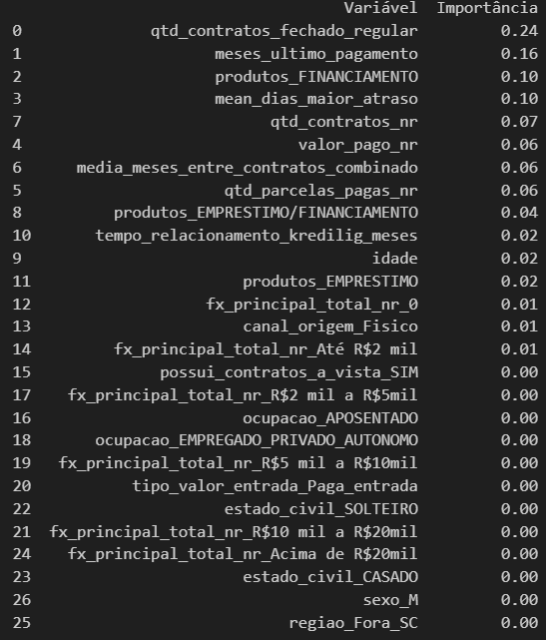
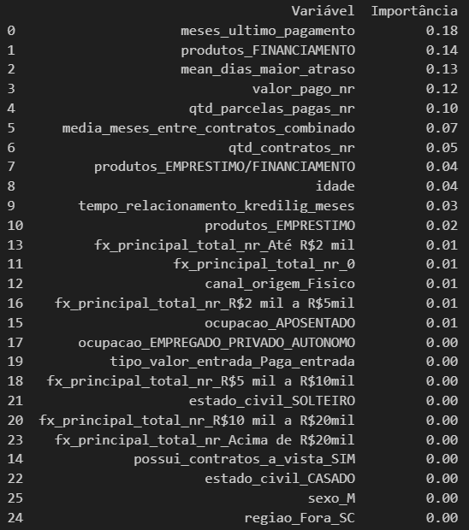
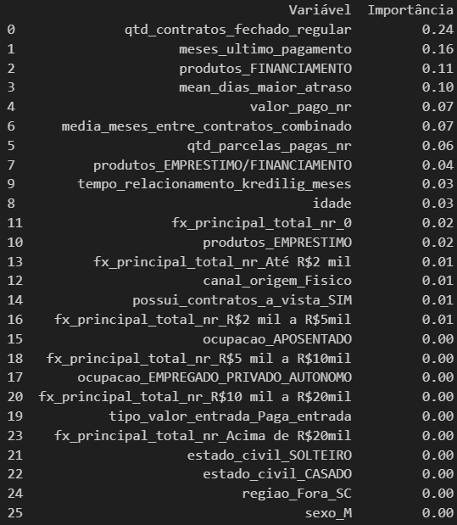
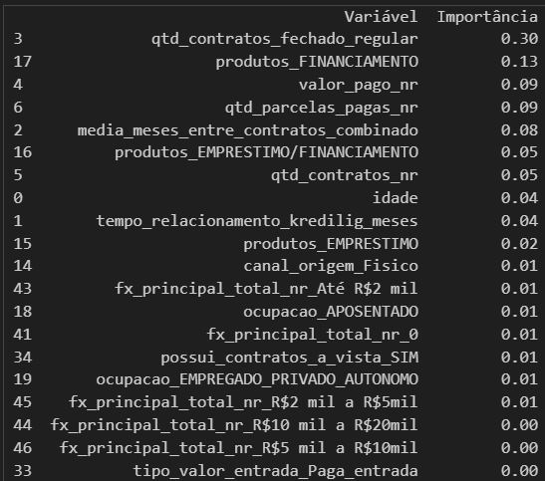
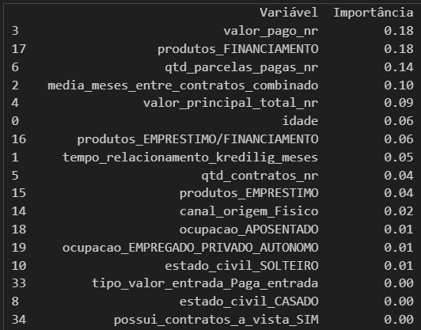
Variável Importância MODELO ATUAL |  | Variável Importância MODELO ATUAL Sem limite anterior |  | fa_8 | fa_9 | fa_10 | fa_11 | fa_12
3 valor_pago_nr | 0.21 | meses_ultimo_pagamento | 0.20
2 meses_ultimo_pagamento | 0.20 | produtos FINANCIAMENTO | 0.18
4 mean_dias_maior_atraso | 0.17 | valor_pago_nr | 0.17
5 qtd_contratos | 0.16 | mean_dias_maior_atraso | 0.14
1 media_meses_entre_contratos_combinado | 0.09 | media_meses_entre_contratos_combinado | 0.08
0 idade | 0.05 | qtd_contratos_nr | 0.06
8 canal_origem_Fisico | 0.03 | idade | 0.05
28 fx_principal_total_nr_R$2 mil a R$5mil | 0.02 | tempo_relacionamento_kredilig_meses | 0.04
26 fx_principal_total_nr_Até R$2 mil | 0.02 | fx_principal_total_nr_Até R$2 mil | 0.02
18 tipo_valor_entrada_Paga_entrada | 0.01 | canal_origem_Fisico | 0.01
24 fx_ult_limite_R$2,5 mil a R$5 mil | 0.01 | fx_principal_total_nr_R$2 mil a R$5mil | 0.01
29 fx_principal_total_nr_R$5 mil a R$10mil | 0.01 | ocupacao_EMPREGADO_PRIVADO_AUTONOMO | 0.01
27 fx_principal_total_nr_R$10 mil a R$20mil | 0.01 | tipo_valor_entrada_Paga_entrada | 0.00
7 estado_civil_SOLTEIRO | 0.01 | fx_principal_total_nr_R$5 mil a R$10mil | 0.00
17 possui_contratos_a_vista_SIM | 0.00 | fx_principal_total_nr_R$10 mil a R$20mil | 0.00
25 fx_principal_total_nr_Acima de R$20mil | 0.00 | estado_civil_SOLTEIRO | 0.00
6 sexo_M | 0.00 | fx_principal_total_nr_Acima de R$20mil | 0.00
23 fx_ult_limite_R$15 mil a R$20mil | 0.00 | possui_contratos_a_vista_SIM | 0.00
22 fx_renda_valida_De 2 SM a 3 SM | 0.00
10 ocupacao_SERVIDOR_PUBLICO | 0.00
16 regiao_Sul_Catarinense | 0.00
12 grau_escolaridade_cat_TECNICO_SUPERIOR | 0.00
13 regiao_Grande_Florianópolis | 0.00
11 grau_escolaridade_cat_ENSINO_MEDIO | 0.00
21 fx_renda_valida_De 1,5 SM a 2 SM | 0.00
14 regiao_Norte_Catarinense | 0.00
20 fx_renda_valida_De 1,25 SM a 1,5 SM | 0.00
19 fx_renda_valida_Até 1 SM | 0.00
15 regiao_Serrana | 0.00
9 ocupacao_RENDA_PASSIVA_PENSAO | 0.00

